상품제안서
나전칠기보석함(한지꽃나비직보석함-청) | 상품코드: F00013

 |  |  |  |  |  |  | 02-412-0044 | www.easy1.co.kr
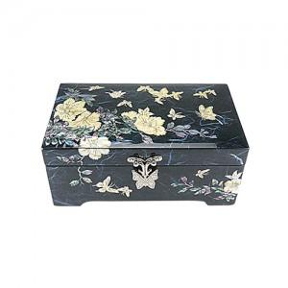

【상세/제작정보】

【인쇄/포장옵션】 | 실크, 100개미만 / 포장지포장

【공급단가】 | 수량 | 20~ | 50~ | 100~ | 300~ | 500~
*VAT별도 | 단가 | 43,750원 | 43,050원 | 42,000원 | 40,950원 | 40,250원

【상품 URL】 | http://www.easy1.co.kr/src/goods_detail.php?gdno=13

